关系图
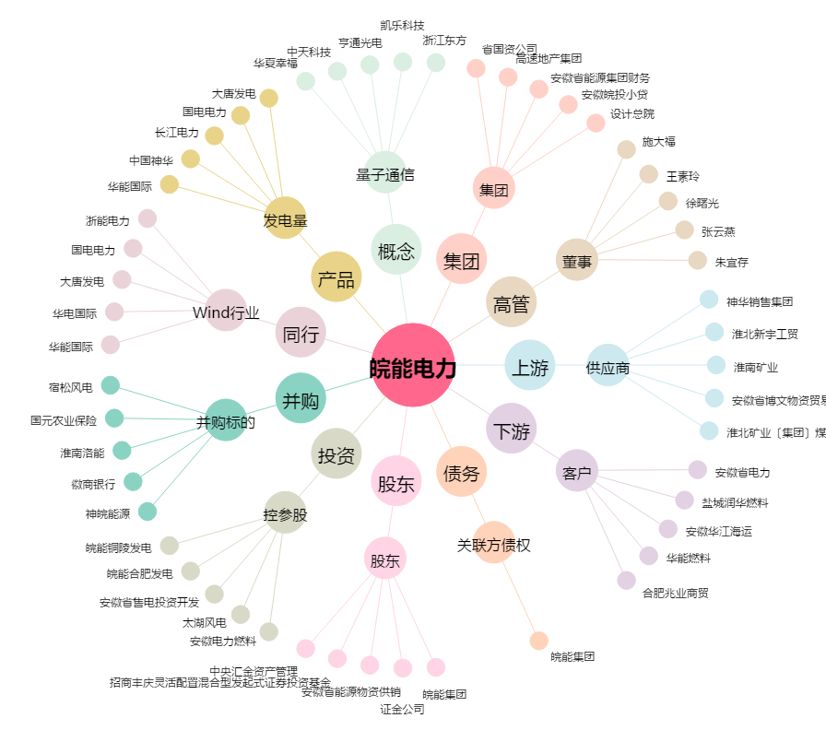
皖能电力[000543.SZ] - 关系概览图

